Estadísticas
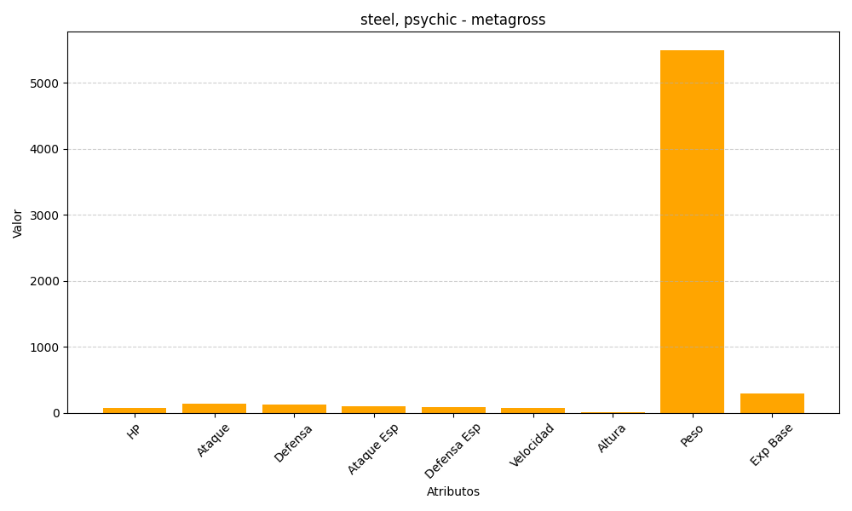
ID | Nombre | Tipo | HP | Ataque | Defensa | Ataque Especial | Defensa Especial | Velocidad | Altura | Peso | Experiencia Base
376 | metagross | steel, psychic | 80 | 135 | 130 | 95 | 90 | 70 | 16 | 5500 | 300

